Hoja1
HTML | GLOSARIO | CSS | CDM | ATAJOS DE TECLADO | VARIOS |  |  |  |  | ERRORES
 | HTML : (Hiper TextMarkup Languaje) Es el código que se utiliza para estructurar y desplegar una página web y sus contenidos. Por ejemplo, sus contenidos podrían ser párrafos, una lista con viñetas o el uso de imágenes y tablas de datos.

INSTALACIÓN |  | INSTALACIÓN | COMANDOS | YOUTUBE | PALABRAS RESERVADAS
Instalar un navegador | HTML 5 : Es la ultima actuliazacion del leguanje de texto que implementa nuevas caracteristicas y facilidades a la hora de implementar funcionalidades a la pagina web. | Instalar un navegador | DIR : Mirar toda las carpetas y archivos disponibles | PATALLA COMPLETA : F | abstract assert boolean break byte case catch char class const | continue default do double else enum extends final finally float | for goto if implements import instanceof int interface long native | new package private protected public return short static strictfp super | switch synchronized this throw throws transient try void volatile while
 |  |  | CD : Ingresar a algun directorio añadiendo el nombre (cd carpeta) | PLAY/PAUSA : Barra espaciadora o K
 |  |  | CD .. : Devolverse al archivo anterior
CONFIGURACIÓN | LISTA DE MODELOS DE CONTENIDO: - METADATA: (head) Contenido que define la presentacion o comportamiento del resto de contenido. <meta> - EMBEDDED: contenido que importa otros recursos al documento.<img> - INTERACTIVE: Especificado apara la interaccion del ususario. <input> - HEADING: Define un encabezado de seccion. <head> - PHRASING: html4 en comun. <strong> - FLOW - SECTIONING | IMPLEMENTACION | CLS: Limpìar de comandos el simbolo del sistema | WINDOWS
 |  | EN LINEA | FINALIZAR EJECUCION DE UN PROGRAMA: Ctrl+c | NUEVA CARPETA: Ctrl + Shift + N
1. Guardar un archivo plano con extension .html => nombre.html |  | <p style ="color:white; background-clor:gray;"></p>: Se implementar un color de letra blanco y un fondo gris al parrafo. |  | CMD: Windows + r
2. Ejecutar el archivo con un navegador |  |  |  | NUEVO BLOCK DE NOTAS: (CMD) + Notepad
 |  |  |  | MINIMIZAR Y MAXIMIZAR VENTANAS: Alt+espacio.
ESTRUCTURA BASICA |  | INCRUSTADO/INTERNO
 |  | <head> <style>: Se realizan los estilos con esta etiqueta dentro del archivo html p { color: red; } </style> </head> |  | EXCEL

 |  |  |  | MODIFICAR CELDA : F2

 |  |  |  | HTML | COMENTARIOS
 | 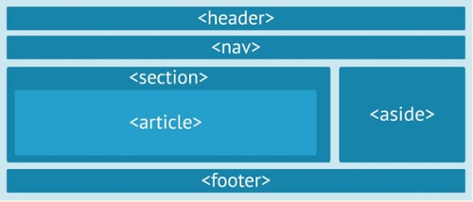 Estructura HTML5: <header></header>: Se usa para definir elementos del encabezado dentro de el. <nav></nav>: Seccion de la pagina con hipervinculos de navegacion. <section></section>: Contenedor logico de la pagina que divide contenido de articulos. <article></article>: Elemento interno independiente y autonomo <aside></aside>:Elemento de apoyo complementando la infromacion del articulo. <footer></footer>: Se usa para definir elementos en el piede pagina.
 |  | EXTERNO |  | AUTOCOMPLETAR ESTRUCTURA HTML5 : html:5+Enter | <!----> : Comentarios hasta que se cierre la etiqueta HML5
 |  | 1. Guardar un archivo plano con extension .css=> nombre.css |  |  | /**/ : Comentarios hasta que se cierre la etiqueta CSS
<!DOCTYPE html> <!--legado para todo funcione bien HTML5--> <html> <!--elemento raíz--> <head> <!--elemento cabecera--> <meta charset="utf-8"> <!--para usar cualquier idioma Html 5--> <title>My test page</title> <!--título de pagina--> </head> <body> <!--contenido de la pagina--> <p>MI gato es muy gruñon</p> </body> </html> |  | 2. Agregar al <head> del archivo html la siguiente estructura: <link rel="stylesheet" href="ruta/nombre.css">
 |  |  |  |  | ENLACES

 |  | 3. Ejecutar el archivo html con un navegador |  |  | Lista de Etiquetas : https://html.spec.whatwg.org/multipage/indices.html#elements-3
 |  |  |  |  | Lista de Atajos : https://html.spec.whatwg.org/multipage/indices.html#elements-3
 |  | ESTRUCTURA BASICA |  |  | Pseudo clases : https://developer.mozilla.org/es/docs/Web/CSS/Pseudo-classes

ETIQUETAS

Elementos de Bloque: | RGB: (red,grem,blue): secuencia de colores hexadecimal implementada por todos los navegadores web
 |  | h1 {/*selector al cual se le aplicara el estilo*/ color: blue;/*color del texto*/ background-color: yellow;/*color del fondo*/ border: 1px solid black;/*establece un marco de 1 pixel de ancho no punteado y de color negro*/ } p { color: red; }
Forman un bloque visible en la página — aparecerán en una nueva línea después de cualquier contenido anterior y cualquier contenido que vaya después también aparecerá en una nueva línea. | API HTML5 de Almacenamiento Web Hay dos tipos de objetos de almacenamiento web. - sessionStorage(): se destrulle cuando se cierra el navegador. - localStorage(): se guardan los datos si expirar

<p></p> : Hacer un parrafo. - align ="posicion": Alineaxion del texto | 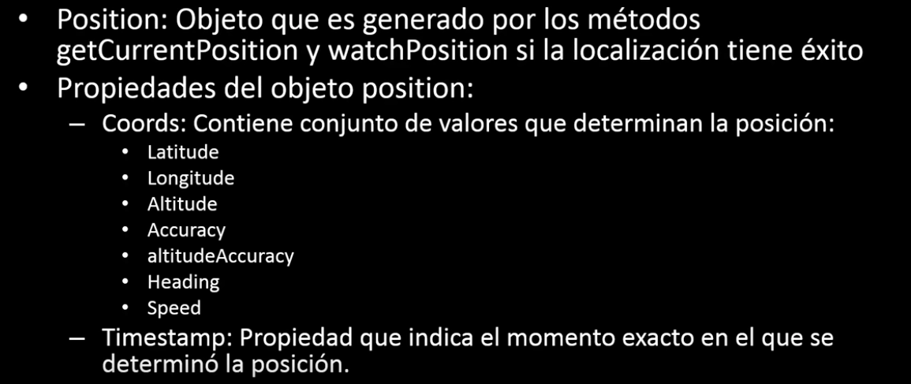 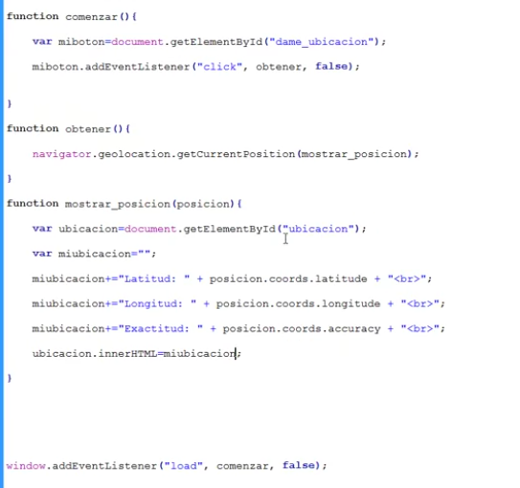 API HTML5 de Geolocalizacion (Requiere autorizacion del Usuario) Metodo Principal. - getCurrentPosition(position,errores,configuracion). Parametros: Implementacion:

<hr>: Linea horizontal. - width="valorpx/valor%": Ancho del elemento - height="valorpx/valor%": Alto del elemento

<h1 a h6></h1 a h6> : Elemento de titulo h1 (el mas grande), hasta h6 (el mas pequeño). Los motres de busqueda usan lso encabezados par aindexar la pagina web

<ul> : Se usa para marcar listas cuyo orden no es importante. <li>Lista desordenada</li> : elemento de lista. </ul> |  | DECLARACIONES
 |  | Overflow: ; caja desbordado
 |  | Display: ;cajas
<ol> : Se usa para marcar listas cuyo orden es importante. <li>Lista ordenada</li> : elemento de lista. </ol> |  | Float: ; Left, Right, None, Inherit

 |  | COLOR
<table> : Se usa para crear una tabla. <tr>: Se usa para crear una fila dentro de la tabla <td>Columna de fila</td> : Se usa para crear una columna dentro de la fila. </tr> </table> - border="numero": Borde de columna - colspan="numero": Numero de columnas combinadas - rowspan="numero": Numero de filas combinadas - bgcolor= "coloreningles/alpfhanumerico": añadir color de fondo. - align ="posicion": Alineaxion del texto |  | color: Color de texto.
 |  | background-color: Color de fondo.

<div></div>: Elemento utilizado para generar un bloque de contenido. - bgcolor= "coloreningles/alpfhanumerico": añadir color de fondo. - color= "coloreningles/alpfhanumerico": añadir color de letra. - padding="px/%" : margen del contenedor. |  | TAMAÑOS
 |  | width: 800px;: Tamaño

<form></form>: Son usados apra recolectar informacion del usuario. - action="URL": Cargará la Url depues de enviado el formulario - method="GET/POST": Metodo de envio de los datos en el formulario. - autocomplete="off": El navegador autocompletara o no los campos segun su cache <input/>: Elemento usado para obtener los datos dependiendo de como se quiera obtener se especifica suType. <datalist></datalist>: Lista de opciones predefinada para el cuadro de busqueda <option>: Etiqueta que encierra el valor del data list en su atributo: - value="Nombre": Valor del la opcion del datalist. - id= "Nombre": Id del Input - list="id del datalist": Id del datalist tiene que coincidir - type="text/password/submit/radio/checkbox/search/email/url/tel...": Tipo de entrada de dato que se va a utilizar. (submit (boton que envia el formulario a la direccion especificada en el atributo action de form)). - name="nombre": Nombre del input que se utilizara para se llamado al usarlo en radio o check se ligaran. - value"valor/nombre": Nombre del objeto o elemento. - placeholder="correo@ejemplo.com": Elemeto para los text y text area - aotofocus: Hace que el cursos se posicione en un text o textarea. - required: El formulario no será enviado si llena este campo <textarea></textarea>: Elemento que permite ingresar varias lineas de texto al usuario - name="nombre": Nombre del input que se utilizara para se llamado al usarlo en radio o check se ligaran.

 |  | BORDES
 |  | border: Establece un marco alrededor. => border: 1px(tamaño) solid (no punteado) color
 |  | margin: 0 auto;

 |  | MOFIFICACION FUENTE
 |  | text-decoration: Establece un agregado al texto => text-decoration: underline(subrayado);
 | API HTML5 DRAG AND DROP: https://www.youtube.com/watch?v=152hhLb3aMU | font-weight: bold; negrita
 |  | text-decoration: line-through; tachado
 | SVG (Scalable Vector Graphics): Es usado para dibujar formas con estilo de marcado HTML no esta basado en pixeles por lo que no pierde calidad al hacer zoom. | font-family: cursive; cursiva
 |  | font-family: monospace; monoespaciado
 | CANVAS: Tambien se utiliza para generar imágenes y animaciones. | text-transform: uppercase; mayusculas
 | GET: Metodo de envio en el cual los datos del formulario seran visibles en la direccion de la pagina POST: Los datos nno seran visibles usado para (actializar, enviare ocntraseñas. Etc) | font-size: 200%; : Tamaño de la fuente

 | La etiqueta de apertura: Esta consiste en el nombre del elemento (en este caso, p), encerrada en paréntesis angulares de apertura y cierre. Esto indica donde el elemento comienza, o empieza a tener efecto — en este caso donde comienza el párrafo.

<frameset></frameset>: etiqueta parecida a div | La etiqueta de cierre: Es lo mismo que la etiqueta de apertura, excepto que incluye una barra diagonal antes del nombre del elemento. Esto indica dónde termina el elemento— en este caso dónde finaliza el párrafo.
<svg></svg>: Elemento para generar vectores svg. - width="numero": Altura del espacio. - height="numero": Ancho del espacio. <circle/>: Genera un circulo tipo svg dentro del espacio svg - cx="numero": Ancho - cy="numero": alto - r="numero": radio - fill="Color/apha": color de relleno - stroke="numero": borde <rect></rect>: Genera un rectangulo tipo svg dentro del espacio svg <animate/>: Genera una animacion - attributeName="Nombre": Nombre del atributo que será afectado por la animacion - from="numero": Valor del comienzo del atributo - to="Numero" : Valor del final del atributo - dur="3s": Duracion - fill="remove/freeze" : Especifica si el atributo debe o no devolverse a su valor inicial - repeatCount="Numero/undefined": Conteo de repeticion de al animacion. <line></line>: Genera una linea tipo svg dentro del espacio svg. <polyline></polyline>: Genera formas construidas de varias lineas tipo svg dentro del espacio svg. <ellipse></ellipse>: Genera una elipse tipo svg dentro del espacio svg. <polygon></polygon>: Genera un poligono relleno tipo svg dentro del espacio svg

 | El contenido: Este es el contenido del elemento, que en este caso es sólo texto.
 | El elemento: El elemento lo conforman la suma de la etiqueta de apertura, la etiqueta de cierre y el contenido.

 | Atributos: Los atributos contienen información extra sobre el elemento que no se mostrará en el contenido. En este caso, el atributo class asigna al elemento un identificador que puede ser utilizarse para dotarlo de información de estilo y otras cosas. Un atributo debería tener: 1. Un espacio entre él y el nombre del elemento (o atributo previo, si el elemento ya tiene uno o más atributos.) 2. El nombre del atributo, seguido por un signo igual. 3. Un valor del atributo, con comillas de apertura y cierre alrededor de él.

 | <!DOCTYPE html> : se considera un legado histórico que hay que incluir para que todo funcione correctamente.

 | <html></html>: El elemento <html>. Este elemento engloba todo el contenido de la página y es conocido en ocasiones como el elemento raíz.

 | <head></head> : El elemento <head> (cabecera). Este elemento actúa como contenedor para todos los parámetros que quieras incluir en el documento HTML que NO SERÁ visible a los visitantes de la página. Incluye cosas como palabras clave y la descripción de la página que quieras mostrar en los resultados de búsqueda, así como la hoja de estilo para formatear nuestro contenido, declaraciones de codificación de caracteres y más. Aprenderás más acerca de esto en el siguiente artículo de la serie.

<canvas></canvas>: Al igual que svg sirve para dibujar imágenes pero usando Javascript - id="Nombre": Nomdre del elemento - width="Numero": Ancho - height="Numero": Alto Javascript: var can = document.getElementById("canvas1");//obtenemos el elemnto del Html var ctx = can.getContext("2d");//tomamos el elemento para dibujar sobre el ctx.fillRect(0,0,20,20);//Genera un rectangulo

 | <meta charset="utf-8"> : Este elemento establece que tu documento HTML usará la codificación uft-8, que incluye la gran mayoría de caracteres de todos los lenguajes humanos conocidos. En resumen: puede tratar cualquier contenido de texto que pongas en tu documento. No hay razón para no configurarlo y te puede ayudar a evitar problemas más adelante.

 | <title></title> : Este elemento establece el título de tu página, que aparece en la pestaña/ventana de tu navegador cuando la página se carga y se utiliza para describir la página cuando la agregas a tus marcadores o la marcas como favorita.

 | <body></body> : El elemento <body>. Contiene todo el contenido que quieres mostrar a los usuarios cuando visitan tu página, ya sea texto, imágenes, vídeos, juegos, pistas de audio reproducibles o cualquier otra cosa.

Elementos de Linea:
 | CSS : (Cascading style Sheets )Sirve para dar estilo y diseño a las páginas web — cambiar de tipo de letra, color, tamaño y espaciado del contenido, mostrar múltiples columnas, añadir animaciones y otras funcionalidades.
Son aquellos que están contenidos dentro de elementos de bloque y rodean solo pequeñas partes del contenido del documento, no párrafos enteros ni agrupaciones de contenido, no generarn saltos de linea. No pueden contener ningun elemento en bloque.

 | selector : Que seleccionará los elementos afectados por el nuevo valor de la propiedad. Por ejemplo, quiero que mi regla CSS afecte a todos los párrafos (p) de mi documento HTML se pueden añadir varios selectores separandolos con , .

<strong> </strong>: Enfatiza un texto.
<em></em> : Cursiva en un texto. | propiedades (properties) : Con valores establecidos para actualizar la presentación del contenido HTML, por ejemplo quiero que el ancho de un elemento sea el 50% de su elemento padre, y que su fondo sea rojo.
<a></a> : Insertar un hipervinculo. - href="enlace": Direccion de la pagina web - target="_blank": Abre una nueva pestaña

 | Valores: A cada propiedad se le da un valor, que indica cómo queremos cambiar esta característica (por ejemplo qué fuente, qué ancho o qué color usar).
<b></b>: Texto en negrita
<big></big>: Texto grande | Declaración : Es el conjunto entre Propiedad + valores
<i></i>: Texto en cursiva | Reglas CSS : Conjuto de declaraciones y selectores.
<small></small>: Texto Pequeño | DOM : Un DOM tiene una estructura de árbol. Cada elemento, atributo y sección de texto en el lenguaje de marcado se convierte en un nodo DOM node en la estructura del árbol. Los nodos se definen por su relación con otros nodos DOM. Algunos elementos son padres de nodos hijos, y los hijos tienen nodos hermanos.
<sub></sub>: Texto subindice.
<sup></sup>: Texto super indice
<ins></ins>: Texto insertado.
<del></del: Texto Borrado | Aplicación de CSS a HTML : 1. Mediante Documento externo. 2. Documento interno. En el <head> dentro de <style></style> 3. Estilos en una linea. <p style="color:red;">This is my first CSS example</p>
<span></span>: Contenedor para algun texto sin salto de linea mismos atributos que div
<font></font>: Etiqueta para modificar el texto interior - color: "hexadecimal/ingles": color de texto.

<audio controls></audio>: Sirve para reproducir archivos de audio en una pagina web. El texto entre las etiquetas se mostrara en los exploradores que no soporten el elemnto. - controls vacio/autoplay/loop: atributo necesario en elmento audio si es vacio el usuario controlara la reproduccion del audio, si es autoplay este se reporducira cuando cargue el elmento y si es loop se reporducira en bucle. - src="ubicación de audio": Url de audio <source>: Elemento que se usa cuando no se declara src en audio. - src="ubicación de audio": Url de audio - type="tipo de archivo": Especifica el tipo de archivo de audio a utilizar (audio/mpeg) | Reglas-@: Usadas en CSS para definir metadatos, información condicional u otra información descriptiva. Comienzan con el símbolo (@), seguido del identificador del tipo de regla, luego un bloque sintáctico correspondiente y terminará con un (;). Cada tipo de Regla-@ definido por un identificador dispondrá de su propia sintaxis y semántica internas. Ejemplos: ● @charset y @import (metadatos) ● @media o @document (información condicional, llamada también declaraciones anidadas, ver más abajo). ● @font-face (información descriptiva) Ejemplo concreto de sintaxis: =>@import 'custom.css'; Esta Regla-@ importará un archivo CSS externo hasta nuestro CSS actual.

<video controls></video>: Sirve para reproducir archivos de video en una pagina web. El texto entre las etiquetas se mostrara en los exploradores que no soporten el elemnto. - controls vacio/autoplay/loop: atributo necesario en elmento video si es vacio el usuario controlara la reproduccion del audio, si es autoplay este se reporducira cuando cargue el elmento y si es loop se reporducira en bucle. - src="ubicación de video": Url de video <source>: Elemento que se usa cuando no se declara src en video - src="ubicación de video": Url de video - type="tipo de archivo": Especifica el tipo de archivo de video a utilizar (video/mp4)
 | Declaraciones anidadas: son un subtipo de Reglas-@, su sintaxis es un bloque de reglas CSS anidadas que solo afectará al documento bajo ciertas condiciones: ● El contenido de la regla-@ @media se aplicará solo si el dispositivo que ejecuta el navegador cumple la condición expresada. ● El contenido de la regla-@ @supports se aplicará solo si el navegador soporta la característica mencionada. ● El contenido de la regla-@ @document se aplicará solo si la página actual cumple ciertas condiciones. Ejemplo de sintaxis: => @media (min-width: 801px) { body { margin: 0 auto; width: 800px; } } Esta regla anidada sólo se aplicará cuando el ancho de la página sea superior a 800 pixels.

<progress></progress>: Crea una barra de progreso. - min="numero inicial": valor inicial de la barra de progreso no es obligatorio. - max="numero maximo": valor maximo de la barra de progreso. - value="valor de carga": valor en el cual se encontrara la carga del progreso.

 | Tipos de selectores Podemos dividir los selectores en las siguientes categorías: ● Selectores simples: Seleccionan los elementos por el nombre del tipo de elemento, class, o su id. (P) ● Selectores de atributos: Seleccionan los elementos por los valores de sus atributos. ● Pseudo-clases: Seleccionan los elementos por el estado en que se encuentran, cómo haber aparecido al pasar el ratón, o el tic deshabilitado o seleccionado, o por ser el primer hijo de su padre en el árbol DOM. ● Pseudo-elementos: Selecciona los elementos por su situación en relación a otro elemento, por ejemplo: la primera palabra de cada párrafo, o el contenido que se encuentra justo después de un elemento. ● Combinaciones: No son en sí mismos selectores, sino formas de combinar dos o más selectores de forma práctica para una selección especial. Por ejemplo, se pueden seleccionar párrafos que sean descendientes de divs, o párrafos situados justo después de títulos. ● Selectores múltiples: Tampoco son selectores en sí mismos; podemos agrupar múltiples selectores en la misma regla CSS separados por comas, para aplicarlos a una de las declaraciones o a todos los elementos seleccionados por estos selectores.

Elementos vacios:

Consisten solo en una etiqueta única, que se utiliza generalmente para insertar/incrustar algo en el documento en el lugar donde es incluida

 | Selector Universal El selector universal (*) es el comodín. Nos permite seleccionar todos los elementos de una página, se suele usar en combinación con otros selectores (ver Combinators más adelante). Ahora como ejemplo; dado un código HTML: <div> <p>I think the containing box just needed a <strong>border</strong> or <em>something</em>, but this is getting <strong>out of hand</strong>!</p> </div> Y su correspondiente hoja de estilos: * { padding: 5px; border: 1px solid black; background: rgba(255,0,0,0.25) }
<img> : Inserta una imagen en la posición de la página donde es incluída - src="ubicación de imagen": Url de imagen - alt="texto": En caso de que la imagen no pueda ser mostrada aprece el texto. - width="valorpx/valor%": Ancho del elemento - height="valorpx/valor%": Alto del elemento - border= "valorpx": Borde

<tiitle></title>: (head) Genera un titulo al docuemnto html

 | Selectores simples Este selector hace referencia directamente a un tipo de elemento HTML. Es la manera más sencilla para referirse a todos los elementos de un mismo tipo. Veamos el ejemplo: Dado el siguiente código HTML: <p>What color do you like?</p> <div>I like blue.</div> <p>I prefer red!</p> Una sencilla hoja de estilos: /* Todos los elementos p son rojos */ p { color: red; } /* Todos los elementos div son azules */ div { color: blue; }

ATRIBUTOS GENERALES

class = : asigna al elemento un identificador que puede ser utilizarse para dotarlo de información de estilo y otras cosas.

Id = : asigna al elemento un identificador que puede ser utilizarse para dotarlo de información de estilo y otras cosas.

align ="posicion": Alineaxion del texto
width="valorpx/valor%": Ancho del elemento height="valorpx/valor%": Alto del elemento

border= "valorpx": Borde
bgcolor= "coloreningles/alpfhanumerico": añadir color de fondo.
color= "coloreningles/alpfhanumerico": añadir color de letra.
padding="px/%" : margen del contenedor.
draggable="true/false": Elemento que se puede arrastrar.

 | Selectores de Atributos : [attr] : Este selector 'seleccionará' todos los elementos que contengan el atributo attr, sin importar el valor que tenga. [attr=val] : Este, seleccionará los elementos con el atributo attr, pero solo aquello cuyo valor coincida con val. [attr~=val]: Este selector afectará a los elementos con el atributo attr, pero solo si el valor val está contenido en la lista de valores (separados por espacios) incluidos en el valor de attr, por ejemplo una de las clases contenida en una lista de clases (separadas por espacios). HTML <ul> <li data-quantity="1kg" data-vegetable>Tomates</li> <li data-quantity="3" data-vegetable>Cebollas</li> <li data-quantity="3" data-vegetable>Ajos</li> <li data-quantity="700g" data-vegetable= "not spicy like chili">Pimienta </li> <li data-quantity="2kg" data-meat>Pollo</li> <li data-quantity="optional 150g" data-meat>tocino</li> <li data-quantity="optional 10ml" data-vegetable="liquid">Aceite de oliva</li> <li data-quantity="25cl" data-vegetable="liquid">vino blanco</li> </ul> CSS [data-vegetable]{ color:green; } [data-vegetable="liquid"]{ color:goldenrod; } [data-vegetable~="spicy"]{ color:red; }

Etiqueta <a>:

href : El valor de este atributo indica la dirección web a la que se quiera que punte el enlace, que será hacia donde nos lleve el navegador cuando se hace un clic sobre el elemento. Por ejemplo, href="https://www.mozilla.org/".

title: El atributo title añade información adicional sobre el enlace, como puede ser el título de la página que estás enlazando. Por ejemplo, title="La página de inicio de Mozilla". Esta información aparecerá cuando se le pase el ratón por encima.

target: El atributo target especifica el contexto de navegación que será usado para mostrar el enlace. Por ejemplo, target="_blank" mostrará el enlace en una nueva pestaña. Si quieres mostrar el enlace en la pestaña actual solo omite este atributo.

OPERADORES RELACIONALES Y LOGICOS
!= = Diferente
== = Igual
< = menor que
<= = menor o igual que
> = mayor que
>= = mayor o igual que
&& = Y (Alt+38) | Pseudo-clases y pseudo-elementos : Una pseudo-clase CSS es una palabra clave añadida al final de un selector, precedida por dos puntos (:), que se usa para especificar que desea aplicar estilo al elemento seleccionado, pero solo cuando se encuentra en un estado determinado. Por ejemplo, es posible que desee darle un estilo a un elemento de enlace sólo cuando está sobrevalorado por el puntero del mouse, o una casilla de verificación cuando está deshabilitada o marcada, o un elemento que es el primer elemento secundario de su elemento primario en el árbol DOM. HTML <a href="https://developer.mozilla.org/" target="_blank">Web Mozilla para desarrolladores</a> CSS a{/*color de enlace en estado normal*/ color: blue; font-weight: bold; } a:visited{/*color cuando el link sea visitado*/ color: blue; } a:hover,a:active,a:focus{/*cuando paso el mouse, cuando los presiono, */ color: darkred; text-decoration: none; }
|| = O (Alt+124)
! = NO

SECUENCIAS DE ESCAPE
\n = Nueva linea (Alt+92 n)
\t = Tabulador (Alt+92 t)
\r = Retroceso de carro (Alt+92 r)
\f = Comienzo de página (Alt+92 f)
\b = Borrado a la izquierda (Alt+92 b)
\\ = El carácter barra inversa (Alt+92 \)
\' = El carácter comilla simple (Alt+92 ')
\" = El carácter comilla doble (Alt+92 ")

CASTING

METODOS

 | Selectores de clases El selector de clase se forma con un punto, '.', seguido de un nombre de clase. Un nombre de clase puede ser cualquier valor sin espacios usado dentro de un atributo HTML class. Podemos elegir el nombre que deseemos para la clase. Es conveniente saber que en un mismo documento varios elementos pueden compartir el mismo valor de clase y que un elemento puede tener varios nombres de clases separados por un espacio en blanco. Veamos un rápido ejemplo: Sea el siguiente código HTML: <ul> <li class="first done">Create an HTML document</li> <li class="second done">Create a CSS style sheet</li> <li class="third">Link them all together</li> </ul> Y un sencillo documento de estilos: /* El elemento con la clase "first" está en negrita */ .first { font-weight: bold; } /* Todos los elementos con la clase "done" están tachados */ .done { text-decoration: line-through; }

 | Pseudo-elementos Los pseudo-elementos son parecidos a las pseudo-clases, con alguna diferencia. Estos son claves — ahora precedidas por (::) — que se añaden al final del selector para elegir cierta parte de un elemento. ● ::after ● ::before ● ::first-letter ● ::first-line ● ::selection ● ::backdrop Todos disponen de comportamientos específicos e interesantes características que escapan a nuestros objetivos de aprendizaje por el momento.

 | Selectores ID El selector ID está formado por una almohadilla (#), seguida del nombre ID de determinado elemento. Cualquier elemento solo puede tener un único nombre ID fijado con el atributo id. Podemos usar cualquier nombre para el ID. Es la forma más efectiva de seleccionar un solo elemento. ( Los Id solo pueden aplicar una vez por pagina mientras la clases no). Veamos un rápido ejemplo — dado el código HTML: <p id="polite"> — "Good morning."</p> <p id="rude"> — "Go away!"</p> Y un sencillo documento de estilos: #polite { font-family: cursive; } #rude { font-family: monospace; text-transform: uppercase; }

 | 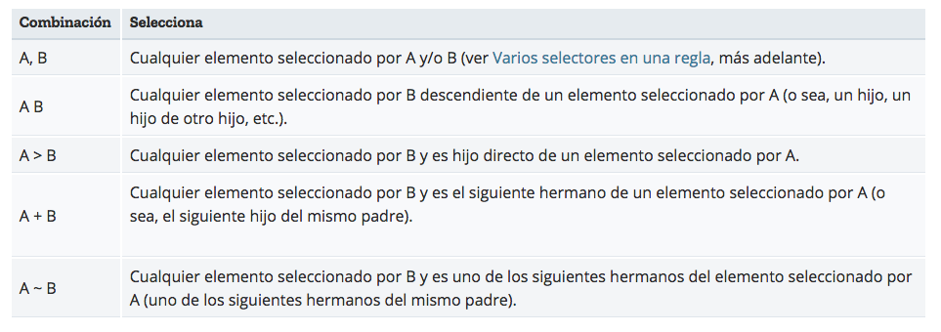 Combinaciones:

 | 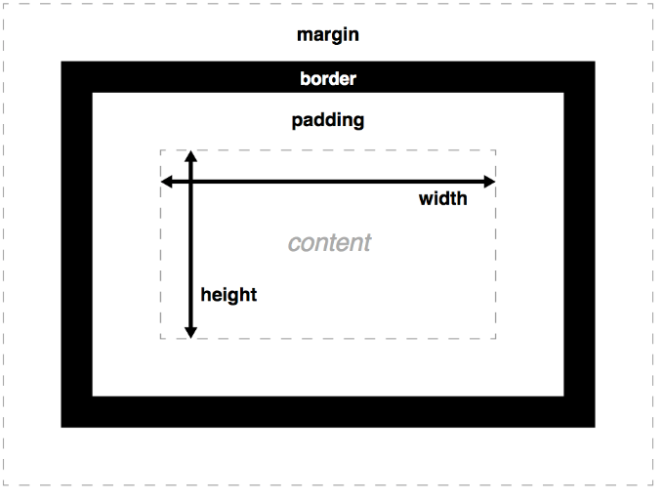 Modelo de Cajas: Relleno(padding), el espacio alrededor del contenido (ej: alrededor del texto de un párrafo) Marco(border), la línea que se encuentra fuera del relleno Margen(margin), el espacio fuera del elemento que lo separa de los demás

 | Overflow o Desbordamiento: Cuando establece el tamaño de una caja con valores absolutos (por ejemplo, un width/height de píxel fijo), es posible que el contenido no se ajuste al tamaño permitido, en cuyo caso el contenido se desborda del cuadro. Para controlar lo que sucede en tales casos, podemos usar la propiedad de desbordamiento. Toma varios valores posibles, pero los más comunes son: auto: si hay demasiado contenido, el contenido desbordado está oculto y las barras de desplazamiento se muestran para permitir al usuario desplazarse para ver todo el contenido. oculto(hidden): si hay demasiado contenido, el contenido desbordado está oculto. visible(visible): si hay demasiado contenido, el contenido desbordado se muestra fuera de la caja (este suele ser el comportamiento predeterminado).

 | Tipos de cajas (Display): block: hace que el comportamiento del elemento sea como un bloque. inline: el elemento se renderiza en línea con otros elementos. inline-block: el elemento tendrá un comportamiento mezcla entre los dos anteriores, los elementos inline-block fluyen con el texto y demás elementos como si fueran elementos en-línea y además respetan el ancho, el alto y los márgenes verticales.

 | Técnicas de posicionamiento: El posicionamiento le permite mover un elemento desde su lugar original en la página a otro punto con gran precisión. El posicionamiento estático o simple: HTML <h2>Posicionamiento</h2> <p class="simple">Soy un elemento de nivel bloque basico</p> <p class="simple">Soy un elemento de nivel bloque basico</p> <p class="simple">Soy un elemento de nivel bloque basico</p> CSS body { width: 500px; /*tamaño de el cuerpo*/ margin: 0 auto;/*centrado*/ } .simple{ background: aqua;/*fondo*/ border: 3px solid blue;/*borde*/ padding: 10px;/*Entre el borde y el contenido*/ margin: 10px;/*Entre el borde y el otro elemento*/ } El posicionamiento relativo: El posicionamiento relativo desplaza una caja respecto de su posición original establecida mediante el posicionamiento normal. El desplazamiento de la caja se controla con las propiedades top, right, bottom y left. HTML <h2>Posicionamiento</h2> <p posicionamiento="simple">Soy un elemento de nivel bloque basico</p> <p posicionamiento="simple">Soy un elemento de nivel bloque basico</p> <p posicionamiento="relativo">Soy un elemento de nivel bloque relativo</p> <p posicionamiento="simple">Soy un elemento de nivel bloque basico</p> CSS [posicionamiento="relativo"]{ position: relative;/*posicionamiento relativo*/ background: yellow; top: 30px;/*desplazamiento hacia arriba*/ left: 30px;/*desplazamiento hacia la izquierda*/ } El posicionamiento absoluto: El posicionamiento absoluto se emplea para establecer de forma exacta la posición en la que se muestra la caja de un elemento. La nueva posición de la caja se indica mediante las propiedades top, right, bottom y left. HTML <h2>Posicionamiento</h2> <p posicionamiento="absoluto">Soy un elemento de nivel bloque absoluto</p> <p posicionamiento="simple">Soy un elemento de nivel bloque basico</p> <p posicionamiento="relativo">Soy un elemento de nivel bloque re

BIBLIOTECAS/LIBRERIAS

